Hoja1
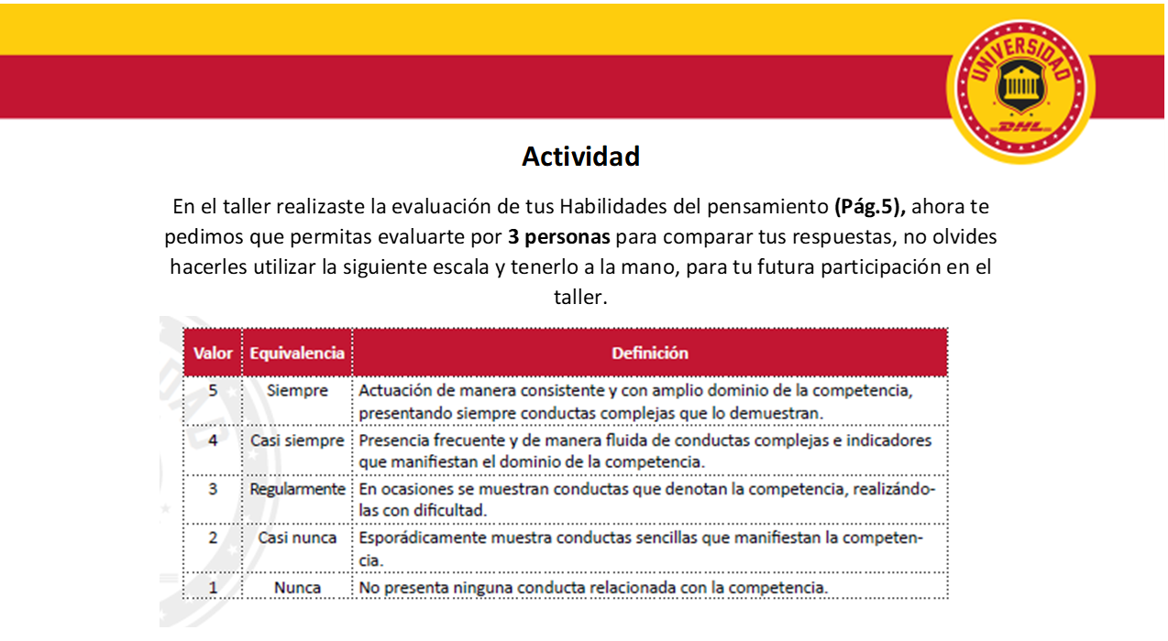

Habilidades de Pensamiento
 | Autoevaluación | E 1 | E2 | E3
Atención |  | 5
Concentración
Análisis
Síntesis
Razonamiento abstracto
Imaginación y creatividad
Pensamiento claro y juicio
Enfoque práctico
Pensamiento Sistémico
Capacidad de Aprendizaje
 |  | Evaluación Externa
Habilidad del pensamiento | Autoevaluación | E 1 | E2 | E3
Atención |  | 5
Concentración
Análisis
Síntesis
Razonamiento abstracto
Imaginación y creatividad
Pensamiento claro y juicio
Enfoque práctico
Pensamiento Sistémico
Capacidad de Aprendizaje

